2019_12_data
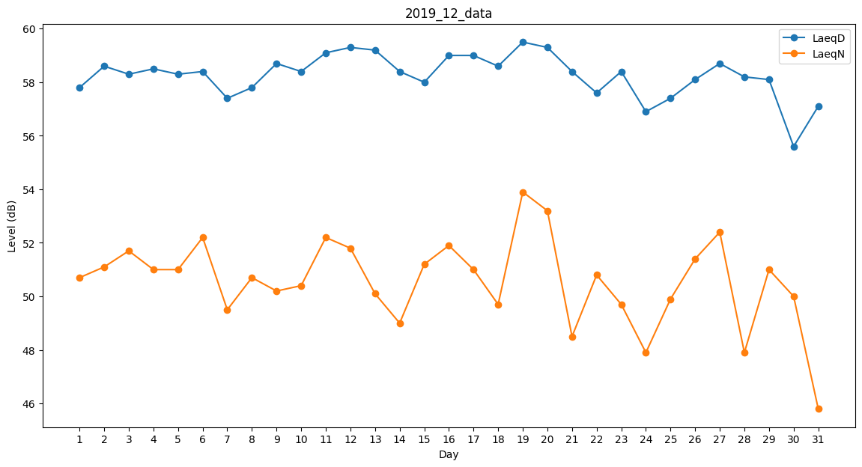
Day | LaeqD | LaeqN
1 | 57.8 | 50.7
2 | 58.6 | 51.1
3 | 58.3 | 51.7
4 | 58.5 | 51
5 | 58.3 | 51
6 | 58.4 | 52.2
7 | 57.4 | 49.5
8 | 57.8 | 50.7
9 | 58.7 | 50.2
10 | 58.4 | 50.4
11 | 59.1 | 52.2
12 | 59.3 | 51.8
13 | 59.2 | 50.1
14 | 58.4 | 49
15 | 58 | 51.2
16 | 59 | 51.9
17 | 59 | 51
18 | 58.6 | 49.7
19 | 59.5 | 53.9
20 | 59.3 | 53.2
21 | 58.4 | 48.5
22 | 57.6 | 50.8
23 | 58.4 | 49.7
24 | 56.9 | 47.9
25 | 57.4 | 49.9
26 | 58.1 | 51.4
27 | 58.7 | 52.4
28 | 58.2 | 47.9
29 | 58.1 | 51
30 | 55.6 | 50
31 | 57.1 | 45.8

